Tareas Medios de pago
 |  |  |  |  |  |  |  | PRUEBA |  |  |  | PRODUCCION
MODULO | PROCESO | IMPACTO | VIA | REQUERIMIENTO DE SCRIPT | REPONSABLE REVISIÓN | OBSERVACIÓN | COMENTARIOS | RESPONSABLE | FECHA DE CAMBIO | HORA DE CAMBIO | STATUS | RESPONSABLE | FECHA DE CAMBIO | HORA DE CAMBIO | STATUS
TARJETA DEBITO | Porcentaje Iva digital | Realizar el aumento del porcentaje del rubro iva del 12% al nuevo porcentaje en todos los productos y servicios que lo tengan parametrizado | SCRIPT | Valores / Valores de servicio / mantenimiento (se enviará un archivo con tarifa a cambiar) Rubro IVA / Nemonico POSE - TRCA | E&P | ENVIAR SELECT LUEGO DEL SCRIPT - INCLUIDO EN SELECT PERSON | N/A | Galo Yanez | 13-Marzo | 13:00:00 | Ok select | Miriam Lindao | 01-Abril | 0:01:00 | OK REALIZADO
TARJETA DEBITO | Ajuste al flujo de autorizaciones. | En el campo 120 los comercios remitirán el valor de IVA que corresponda en la compra, el cual puede ser al 5% o 15% según corresponda. El sistema NO validará el valor IVA, recibirá lo que viaje del adquirente y continuará el flujo según el caso. | Cambio | Requerimiento técnico (CC) | Operativos Medios de Pago / Comerciales Establecimientos | No existe front-end para revisión in situ, sin embargo se debe confirmar que las autorizaciones de TD se aprueben sin novedad | N/A | Luis Sanchez / Yuri Sanchez | 22-Marzo | 9 a 11 am | Certificado por Juliana Y José | Luis Sanchez | 01-Abril | 3:00:00 | OK REALIZADO
TARJETA CREDITO-EMISOR | Requerimiento Funcional 1.- Actualizar la configuración del costo IVA | Realizar vía script la actualización de la configuración del costo IVA | SCRIPT | AdmTarjCred /Tarjetas/ Costos/Código Costos. - 8888 - relacionada a la razón 502600 ND IVA COSTO FINANCIERO EMISOR - 9999 - relacionada a la razón 402600 NC IVA COSTO FINANCIERO EMISOR | E&P | Revisar Pantalla | ok acceso pantalla | Halex Illescas (Credimatic) | 13 al 27 Marzo | 8 am a 4pm | certificado por Minsait | Halex Illescas (Credimatic) | 01-Abril | 0:01:00 | OK REALIZADO
TARJETA CREDITO-EMISOR | Requerimiento Funcional 2.- Actualizar el Impuesto IVA | Aplicar un script que actualice el Impuesto IVA del 12% al 15% | SCRIPT | AdmTarjCred / Menú Submenú Otros / opción SRI / opción Mantenimiento de Impuesto | E&P | No se tiene acceso a esta opción del aplicativo, por lo tanto no podrá ser confirmada | Sin acceso pantalla | Halex Illescas (Credimatic) | 13 al 27 Marzo | 8 am a 4pm | certificado por Minsait | Halex Illescas (Credimatic) | 01-Abril | 0:01:00 | OK REALIZADO PENDIENTE VALIDACION
TARJETA CREDITO-EMISOR | Requerimiento Funcional 3.- Actualizar la descripción de catálogos IVA | Realizar vía script la actualización de la razón relacionada con el IVA digital | SCRIPT | Mantenimiento de Catálogos - Módulo de Administración y Seguridades - Catálogo # 32-RazonezTransacc / 570016 ND IVA SERVICIO DIGITAL - Catálogo # 44045-CODIMPUESTOS / IVA12 Impuesto al Valor Agregado 15% | E&P | Revisar Pantalla | ok acceso pantalla | Halex Illescas (Credimatic) | 13 al 27 Marzo | 8 am a 4pm | certificado por Minsait | Halex Illescas (Credimatic) | 01-Abril | 0:01:00 | OK REALIZADO
TARJETA CREDITO-EMISOR | Requerimiento Funcional 4.- Actualizar la descripción de parámetros IVA | Realizar vía script la actualización del parámetro de IVA vigente | SCRIPT | Mantenimiento de Parámetros del Sistema - Módulo de Administración y Seguridades Parámetro IVAVIG / Iva Vigente / IVA12 | E&P | Revisar Pantalla | ok acceso pantalla | Halex Illescas (Credimatic) | 13 al 27 Marzo | 8 am a 4pm | certificado por Minsait | Halex Illescas (Credimatic) | 01-Abril | 0:01:00 | OK REALIZADO
TARJETA CREDITO-EMISOR | Requerimiento Funcional 5.- Actualizar la descripción en parámetros IVA | Realizar vía script la actualización del parámetro de IVA vigente | SCRIPT | Se debe realizar la modificación de la presentación de las etiquetas en los Estados de Cuenta de Senefelder, colocando IVA 12% a 15% | E&P | Revisar Pantalla | pendiente | Halex Illescas (Credimatic) | 13 al 27 Marzo | 8 am a 4pm | certificado por Minsait | Halex Illescas (Credimatic) | 01-Abril | 0:01:00 | OK REALIZADO PENDIENTE VALIDACION
TARJETA CREDITO-ADQUIRENCIA | Requerimiento Funcional 1.- Actualizar catálogo de vigencia IVA | Se debe realizar la modificación de la presentación de las etiquetas en los Estados de Cuenta de Senefelder, colocando IVA 12% a 15% | SCRIPT | Módulo Monitran y Syscard Catálogo VIGENCIAIVA | E&P | Revisar Pantalla | ok acceso pantalla | Yuri Sanchez | 20 al 26 Marzo | 9 a 11 am | Certificado con pantalla proporcionada | Karen Alarcon (Credimatic) | 01-Abril | 0:01:00 | OK REALIZADO
TARJETA CREDITO-ADQUIRENCIA | Requerimiento Funcional 2.- Actualizar etiqueta de los Comprobantes de Liquidación | Se debe aplicar un script que actualice la etiqueta del comprobante de liquidación generado. | SCRIPT | Aplicativo Comercios, opción: Pagos Impresión de cheque y comprobante de pago - IVA de 12% a 15% a partir de los registros con fecha de pago mayores o igual a 2024/04/01. | Liquidación de establecimientos /Juliana Caluqui |  | Sin acceso pantalla | Yuri Sanchez | 20 al 26 Marzo | 9 a 11 am | Certificado por Juliana Y José | Karen Alarcon (Credimatic) | 01-Abril | 0:01:00 | OK REALIZADO PENDIENTE VALIDACION
TARJETA CREDITO-ADQUIRENCIA | Requerimiento Funcional 3.- Validar etiqueta IVA en el formato RIDE de los documentos tributarios | Estos cambios aplican tanto para el sitio Web como a los comprobantes generados automáticamente a través del Web Services. | SCRIPT | Ruta del sitio Web donde aplica los cambios: - Comprobantes Electrónicos / Consulta de Documentos / Autorizados / opción Ride -Comprobantes Electrónicos / Consulta de Documentos / Comprobantes Electrónicos Externos / opción Ride | Tributario / Wendy Moran | Se debe validar la descripción como el valor calculado en los tipos de documentos Factura, Notas de Crédito, Notas de débito, Guía de Remisión, Comprobante de Retención | N/A | Yuri Sanchez | 25 al 26 Marzo | 9 a 11 am | Certificado por Juliana Y José | Karen Alarcon (Credimatic) | 01-Abril | 0:01:00 | OK REALIZADO PENDIENTE VALIDACION
TARJETA CREDITO-ADQUIRENCIA | Requerimiento Funcional 4.- Actualizar el flujo de autorizaciones | En el campo 120 los comercios remitirán el valor de IVA que corresponda en la compra, el cual puede ser al 5% o 15% según corresponda. El sistema NO validará el valor IVA, recibirá lo que viaje del adquirente y continuará el flujo según el caso. | Cambio | - Se excluye la validación pues la Base Grava IVA tiene varias opciones de cálculo, que con los datos que se reciben no es factible controlarlo por el sistema. - La validación en autorizaciones parciales se mantiene considerando el IVA vigente 15%. | Liquidación de establecimientos /Juliana Caluqui / Establecimientos (Pepe Macliff |  | N/A | Yuri Sanchez | 20 al 22 Marzo | 9 a 11 am | Certificado | Karen Alarcon (Credimatic) | 01-Abril | 0:01:00 | OK REALIZADO PENDIENTE VALIDACION
TARJETA CREDITO-ADQUIRENCIA | Requerimiento Funcional 5.- Actualizar el proceso de consumos | Se excluyen validaciones | Cambio | Validación Carga de Consumos: Será excluida la validación en los archivos de consumos recibidos para el procesamiento de los consumos, el sistema permitirá seguir el flujo de la autorización sin validar este campo Carga de Consumos POS: • T05 – Carga de Consumos • T02 – Carga de Consumos • T33 – Cybersource • Compensación en Línea Cargas recurrentes: Las transacciones que se procesan mediante cargos recurrentes también serán actualizadas para excluir las validaciones actuales de IVA al 12%. Carga Normal , Carga Otecel, Carga Emp Electrica, Carga Directv, Carga Porta, Carga Colegios, Carga Interagua, Carga CNT Ingreso Manual de Vouchers: En el Ingreso de manual de voucher será excluida la validación de IVA. | Liquidación de establecimientos /Juliana Caluqui / Establecimientos (Pepe Macliff |  | N/A | Yuri Sanchez | 20 al 25 Marzo | 9 a 11 am | Certificado | Karen Alarcon (Credimatic) | 01-Abril | 0:01:00 | OK REALIZADO PENDIENTE VALIDACION
TARJETA CREDITO-ADQUIRENCIA | Requerimiento Funcional 6.- Actualizar código SRI | Actualizar el código del impuesto que se reporta en los XML de facturas | SCRIPT | 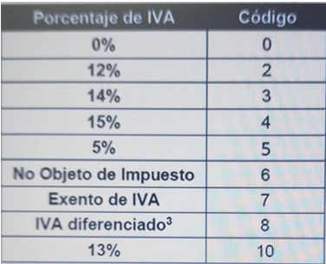 | Tributario / Wendy Moran |  | N/A | Yuri Sanchez | 25 al 26 Marzo | 9 a 11 am | Pendiente | Karen Alarcon (Credimatic) | 01-Abril | 0:01:00 | OK REALIZADO PENDIENTE VALIDACION
TARJETA CREDITO-ADQUIRENCIA | Requerimiento Funcional 7.- Validar archivos | Se verificarán los siguientes archivos • ATF no se ve afectado ni en estructura ni en montos a reportar, considerando que el Emisor es el banco Adquirente, los productos financieros no son susceptibles de reducción de impuestos. • AT – Anexo Transaccional (FILED0506) – No existe modificación en su estructura: | NA | Campo 12 CONSUMO GRAVADO- FILE 0506-ATS Se reportará la base imponible ajustando todos los consumos al 15%, cuando IVA sea mayor a cero Campo 13 TOTAL CONSUMO- FILE 0506-ATS Es el valor correspondiente a la sumatoria del consumo tarifa 0% y el consumo gravado diferente de cero Campo 14 MONTO IVA- MONTO IVA En este campo se reporta el impuesto al valor agregado (IVA) generado en el consumo gravado | Tributario / Wendy Moran |  | N/A | Yuri Sanchez | 25 al 26 Marzo | 9 a 11 am | Pendiente | Karen Alarcon (Credimatic) | 01-Abril | 0:01:00 | OK REALIZADO PENDIENTE VALIDACION
TARJETA CREDITO-ADQUIRENCIA | Requerimiento Funcional 8.- Actualizar valor IVA por Comisión de gasolinera | * COMIGASE COMISION DE GASOLINERA EXTRANJEROS 0.23 * COMIGASI COMISION DE GASOLINERA ADQ 0.05 * COMISGAS VALOR COMISION ADQUIRENTE GASOLINERA 0.05 | SCRIPT | 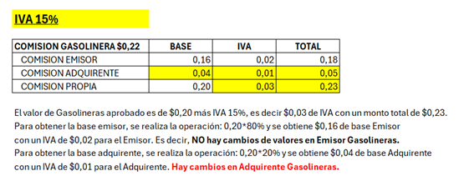 Para cumplir con la resolución vigente “514-2019-F”, el monto base de Gasolineras se mantiene, y solo se afecta el IVA con el 15%. Por lo que, por medio de un script se modificarán los siguientes parámetros por empresa (1, 3, 4, 5, 10, 14, 15, 21, 24, 52, 58) | Operativos Medios de Pago / Comerciales Establecimientos |  | N/A | Yuri Sanchez | 28 Marzo |  | Pendiente | Karen Alarcon (Credimatic) | 01-Abril | 0:01:00 | OK REALIZADO PENDIENTE VALIDACION

Plataforma IMIX
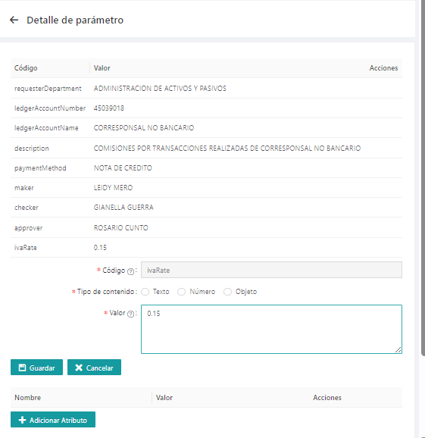
 |  |  |  |  | PRODUCCION
PROCESO | IMPACTO | REQUERIMIENTO CAMBIO | VIA | RESPONSABLE REVISIÓN | RESPONSABLE | FECHA DE CAMBIO | HORA DE CAMBIO | STATUS
IMIX | Parametrización Operativo |  | MANUAL/SCRIPT | E&P |  |  |  |  | *nuevo item, para considerar en próxima ocasión.

